grafici
Grafikon 1. Struktura broja zaposlenih u ukupno posmatranim djelatnostima, 2024 | Grafikon 2. Struktura dodane vrijednosti po troškovima proizvodnih faktora/čimbenika u ukupno posmatranim djelatnostima, 2024
Chart 1. Structure of number of persons employed in total of observation activities, 2024 | Chart 2. Structure of value added at factor cost in total of observation activities, 2024

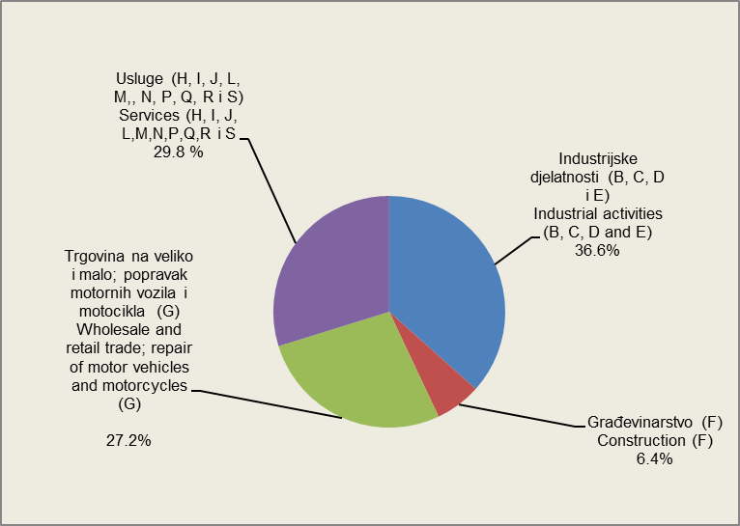
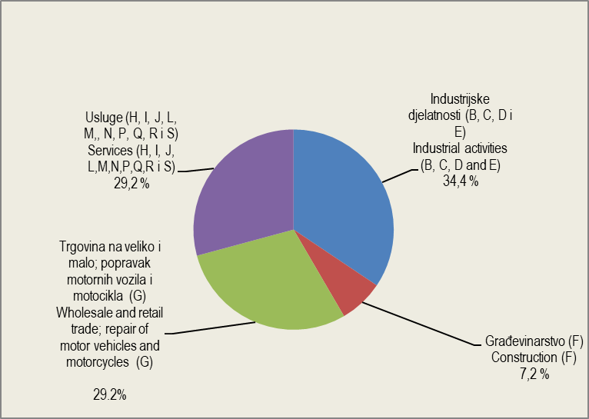

Grafikon 3. Struktura broja zaposlenih prema veličini preduzeća/poduzeća, 2024 | Grafikon 4. Struktura dodane vrijednosti prema veličini preduzeća/poduzeća, 2024
Chart 3. Structure of number of persons employed by size of enterprise, 2024 | Chart 4. Structure of value added at factor cost by size of enterprise, 2024

